ФИНАЛ
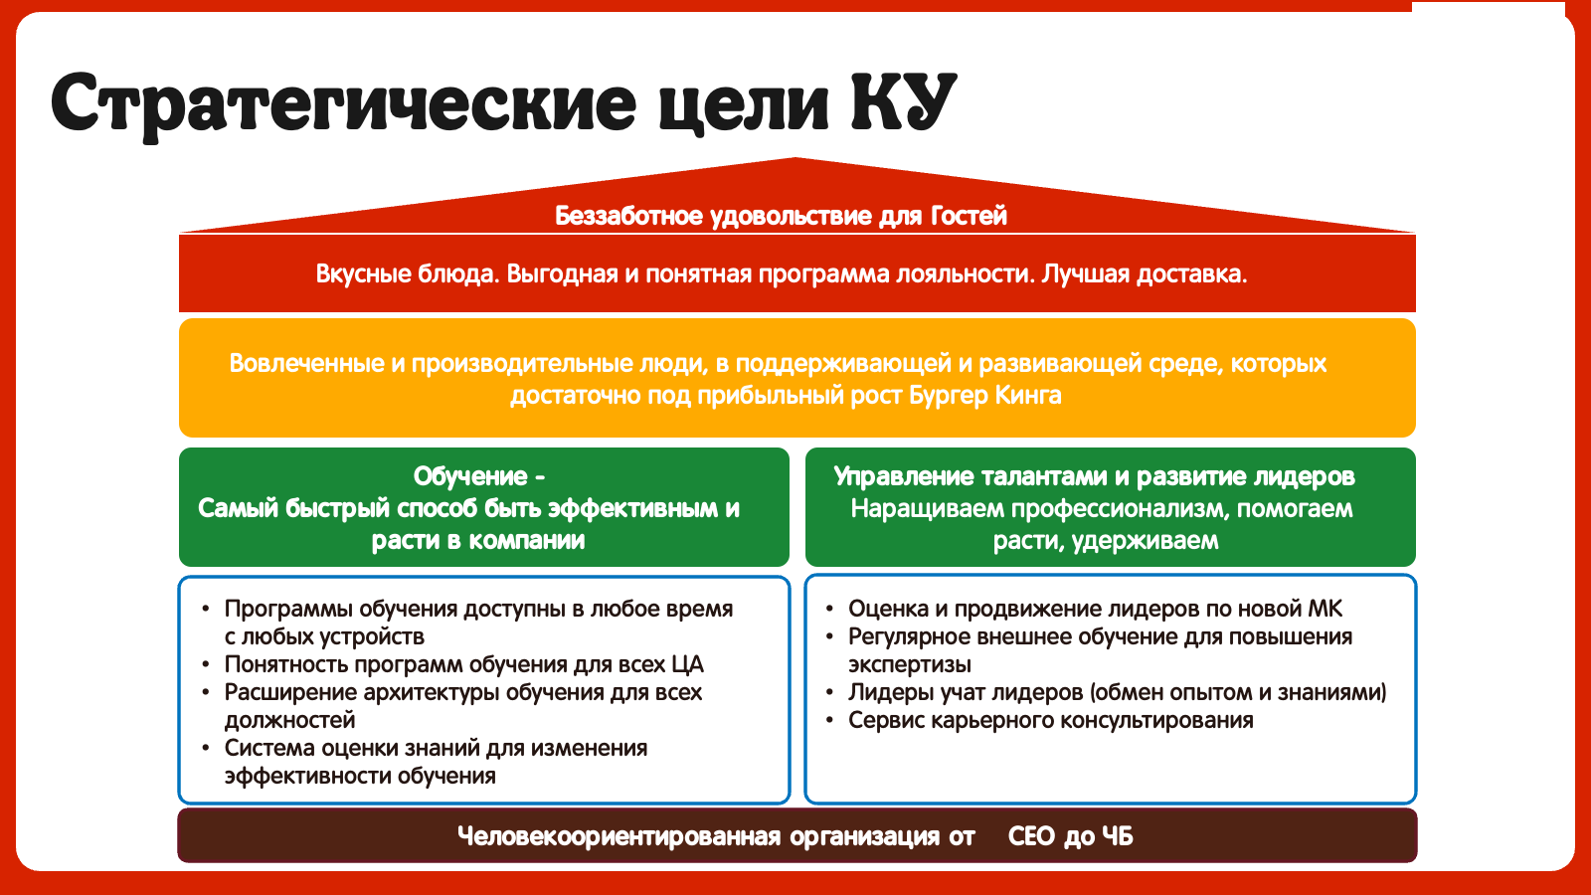
Что в кадре (Визуал) | Озвучка / Текст | Примечания / Режиссура
Гость откусывает Воппер. На лице абсолютный дзен. Стоп-кадр. | Гость: (с набитым ртом) м-м-м-м-м... | Звук: Хруст бургера, затем резкий звук перемотки пленки.
Надпись: «Беззаботное удовольствие». | ГЗК: Вот ради этого «м-м-м» здесь всё и вертится. А как мы создаем это «м-м-м»? Звук ускоренной перемотки
Бургер отдаляется. Быстрая нарезка: грузовик -> менеджер торгуется -> сотрудник улыбается гостю. | ГЗК: Чтобы гость получил беззаботное удовольствие, команда БК ежедневно творит магию. Закупает, везет, жарит, улыбается. Но за каждым идеально собранным Воппером стоит Человек, который сначала должен научиться делать все правильно! | Музыка: Ритмичная, с легким басом. Картинки меняются в такт.
Тезис: «Вовлеченные люди в поддерживающей среде».
Цифры: 886 ресторанов, 12328 сотрудников. | ГЗК: Более 880 ресторанов. Более 12 тысяч сотрудников. Как сделать так, чтобы эта огромная машина работала как единый организм?
Вопрос: «Как заставить этот муравейник работать как часы?»
Домик стратегии. Фундамент: КУ. Обучение — самый быстрый способ расти. | ГЗК: Мы решили: нужно помочь команде накапливать опыт. Сделать обучение таким же доступным и понятным, как меню в киоске.
Лесенка должностей (Таймлайн). | ГЗК: Давайте вспомним 2023-й. Глобальный бренд ушел, а вместе с ним… все наши учебные программы. | Визуал: В момент «ухода бренда» можно на секунду показать мем с котиком в панике. Затем резкий переход на эпичную музыку.
2022: BK Link. | (Звук сверчка)
2023: Лесенка сереет. «БРЕНД УШЕЛ». | Паника? Нет. Мы просто начали строить самолет прямо в полете. В 23-м с нуля создали треки для ЧБР и МС. В 24-м добавили ЗД и ДР. В 25-м — Поваров и НУ, ТУ и ОД. А в 26-м закрыли вообще всех: от Кассиров до Операторов КЦ.
2023-2026: Лесенка загорается, подсвечиваются роли (ЧБР, МС, ЗД, ДР, Повара, Кассиры, Курьеры, Операторы КЦ).
Крупно: 100% РОЛЕЙ. | ГЗК: Звучит эпично. 100% ролей охвачено. Тадам! | Музыка обрывается.
Картинка тускнеет. Надпись: «НО...» | Но... миссия еще не завершена. И тут мы честно расскажем, где мы наступили на грабли.
Звук скретча пластинки.
Блок «Наши грабли» (Доступность LMS). | ГЗК: Во-первых, доступность. Мы создали крутые треки, но поняли: толку от них немного, если до них не добраться. | Визуал: Максимальный жизненный юмор. Сцена с Wi-Fi должна быть гипертрофированной.
1. Сотрудник щурится, тыкая в веб-версию ЛМС на телефоне. | У нас пока нет мобильного приложения — только веб-версия, которую на смартфоне надо разглядывать через лупу.
2. Приходит СМС «Пройди обучение». Сотрудник свайпает его как спам. | Нет пуш-уведомлений — только СМС, которые теряются между «Поздравляем с днём рождения» и «Ваша посылка уже в пункте выдачи».
3. Сотрудник тянет руку с телефоном к потолку, как Симба на Прайд-Рок, пытаясь поймать Wi-Fi. На экране крутится «загрузка». | А в некоторых ресторанах Wi-Fi ловит только на потолке, если встать на цыпочки.
Блок «Планы и решения» | ГЗК: Что мы делаем? | Музыка: Возвращается бодрая, уверенная музыка.
1. Наставники (в форме). 2. «Агенты обучения» можно их просто подписать для ясности и Они передают опыт из рук в руки. | Пока IT-феи колдуют над мобильным приложением и пушами, мы спускаемся на землю. Перезапускаем Наставничество и внедряем «Агентов обучения». Чтобы опыт передавался из рук в руки, даже если интернет завис.
2. Иконка мобильного приложения с надписью «В разработке».
Блок «Укрощение хаоса» (Реестр и База Знаний). | ГЗК: А что с «источником правды»? Прямо сейчас мы занимаемся самой увлекательной квест-задачей в жизни — наводим порядок в регламентах. Формируем Реестр процессов и наполняем Базу Знаний. | Визуал: Динамичная стройка «базы знаний». Звук: Звук кладки кирпичей или загрузки уровня в игре.
Человек в каске строителя раскладывает хаотичные документы (с надписями «Регламент v1», «v2_final», «v3_точно_финал») по идеальным полочкам. Строится цифровой фундамент. | Почему это еще в процессе? Потому что мы знаем главное правило: автоматизированный хаос останется хаосом. Сначала надежный фундамент, а потом — новые ракеты!
Блок «ИИ и Автоматизация» (Что уже работает). | ГЗК: А пока мы строим фундамент, посмотрите, что мы уже успели приручить! Мы поставили ИИ на службу методологам. Теперь самое долгое — найти ответ на вопрос «Как правильно» и добиться, чтобы с этим согласились все стейкхолдеры. Теперь рутину делает ИИ. Это ускоряет работу методологов в 2 раза и делает на (тут сложно сказать, т.к. у меня есть только цифра в 2,4 млн сэкономили, но я не пониммаю из скольки) % дешевле.
Методолог в очках сидит за ноутом. Рядом появляется стильный ИИ-агент, забирает рутину, печатает со скоростью света и протягивает методологу кофе.
2023 год 4 трека - 120 артефактов 2024 год - 4 трека 300 артефакта 2025 год - 5 треков 400 артефактов, охвачено 5 языков 2026 год - 5 треков, около 300 артефактов, охвачено 8 языков | в 2023 году было создано 4 трека - 120 артефактов в 2024 году - 4 трека 300 артефактов в 2025 году - 5 треков 400 артефактов, треки ЧБР переведены на 5 в 2026 году - 5 треков, около 300 артефактов. Треки ЧБР на 8ми языках
Аватар Дмитрия Медового | Уф, как много всего… Мы вообще работать-то успеваем? Или только учимся? | Визуал: Цифры «влетают» в кадр со звуком кассового аппарата (дзынь!).
Было: 3 часа -> Стало: 20 минут. Крупно: Экономия 2,5 часа! | ГЗК: Конечно! Вот смотрите - ИПР автоматизировали. Составить реально работающий план развития теперь занимает минуты, а не часы. Мы сэкономили команде более 2,5 часов!
Было: 36,75% -> 90%% | А автоматизация процедуры оценка-обучение-перевод подняла соблюдение процедуры перевода на новую должность с 36,75%% до 90%%. И никаких ручных отчетов! Ни одна необученная мышь не проскочит.
Карта мира или флаги. | ГЗК: И вишенка на булке. Интеграция языков. | Юмор: Фраза про Воппер — отличный панчлайн.
 | Раньше курс переводил наставник, смотрел его вместе с сотрудником и рассказывал о чем речь.На один курс уходило от 20 минут. Потом директор тратил драгоценные минуты на назначение нужного курса.
20 минут (перевод) -> 5 минут (директор) -> 3 секунды (сотрудник). | Теперь сотрудник сам выбирает язык внутри курса за 3 секунды. Мы заговорили на 8 языках! Потому что Воппер вкусный на любом языке.
Финал. | Наташа (или ГЗК): | Музыка: Становится более теплой, вдохновляющей, но с драйвом.
Появляется аватар Наташи С. | (Пауза, улыбается, подмигивает)
 | Как-то так… Потому что мы создаем развивающую среду для роста талантов.
Начинают появляться лица команды КУ, складываясь в мозаику/коллаж.
Гость откусывает Воппер. На лице абсолютный дзен. Стоп-кадр. | ГЗК: Чтобы наши Гости получали свое беззаботное удовольствие, а Бургер Кинг оставался самой любимой сетью ресторанов в России

